奇瑞经销商报价
省份 | 城市 | 经销商ID | 经销商名称 | 车系 | 车型 | 裸车价 | 指导价 | 最新软文日期 | 头图截图
未知 | 未知 | 2045891 | 奇瑞清远冠荣体验中心 | 艾瑞泽5 | 2025款 卓越版 1.5L 手动风尚型 | 4.69万 | 5.99万 | 2026-05-17 | 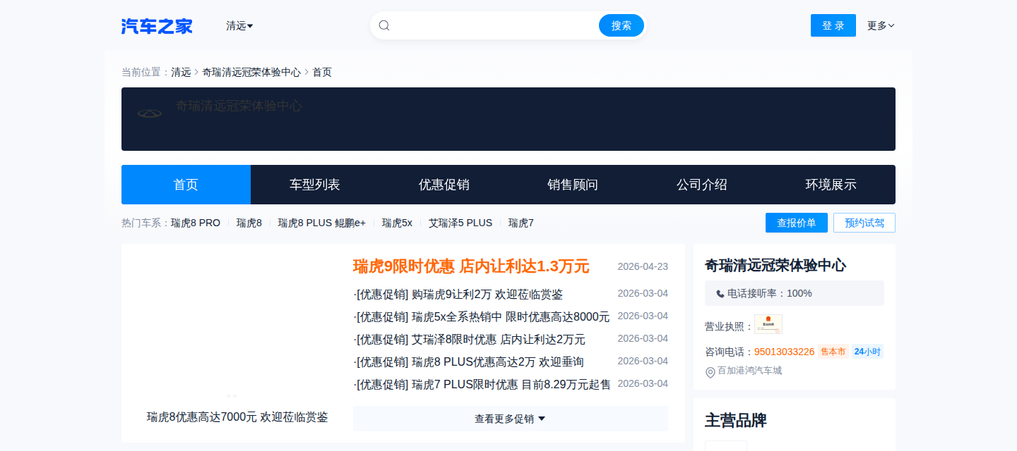
 |  |  |  | 艾瑞泽5 | 2025款 卓越版 1.5L CVT风尚型 | 5.29万 | 6.99万
 |  |  |  | 艾瑞泽8 | 2025款 1.6T DCT卓越版 | 8.99万 | 9.99万
 |  |  |  | 艾瑞泽8 | 2025款 1.6T DCT尚 | 9.29万 | 11.29万
 |  |  |  | 艾瑞泽8 | 2025款 1.6T DCT智 | 10.29万 | 12.29万
 |  |  |  | 艾瑞泽8 | 2025款 1.6T DCT睿 | 10.89万 | 12.89万
 |  |  |  | 艾瑞泽8 | 2025款 2.0T DCT驰 | 10.99万 | 12.99万
 |  |  |  | 艾瑞泽8 | 2025款 2.0T DCT劲 | 11.79万 | 13.79万
 |  |  |  | 艾瑞泽8 | 2025款 2.0T 自动御+ | 12.89万 | 14.89万
 |  |  |  | 瑞虎3x | 2024款 1.5L CVT卓越版 | 4.99万 | 5.79万
 |  |  |  | 瑞虎5x | 2025款 1.5L 手动卓越版 | 5.49万 | 6.29万
 |  |  |  | 瑞虎5x | 2025款 1.5L CVT卓越版 | 5.99万 | 6.79万
 |  |  |  | 瑞虎5x | 2024款 惠民版 1.5L 手动时尚型 | 5.99万 | 6.99万
 |  |  |  | 瑞虎5x | 2025款 高能版 1.5T 手动标准型 | 6.99万 | 6.99万
 |  |  |  | 瑞虎5x | 2025款 高能版 1.5T CVT舒适型 | 6.99万 | 7.79万
 |  |  |  | 瑞虎5x | 2025款 高能版 1.5T CVT豪华型 | 7.59万 | 8.39万
 |  |  |  | 瑞虎7 | 2026款 1.5T CVT舒享型 | 6.99万 | 7.99万
 |  |  |  | 瑞虎7 | 2026款 1.5T CVT畅享型 | 7.49万 | 8.49万
 |  |  |  | 瑞虎7 | 2026款 1.5T CVT悦享型 | 8.19万 | 9.19万
 |  |  |  | 瑞虎7 | 2025款 卓越版 1.5T 手动舒适版 | 6.99万 | 7.49万
 |  |  |  | 瑞虎7 | 2025款 卓越版 1.5T CVT豪华版 | 7.49万 | 8.99万
 |  |  |  | 瑞虎7 | 2025款 卓越版 1.5T CVT全球版 | 9.39万 | 9.39万
 |  |  |  | 瑞虎7 | 2025款 卓越版 1.5T CVT尊贵版 | 8.19万 | 9.69万
 |  |  |  | 瑞虎7 PLUS | 2025款 1.5T CVT豪华型 | 8.29万 | 9.19万
 |  |  |  | 瑞虎7 PLUS | 2025款 1.5T CVT尊贵型 | 8.69万 | 9.59万
 |  |  |  | 瑞虎8 | 2026款 第五代 豹款 鲲鹏1.6T 自动豪华型 | 9.99万 | 10.99万
 |  |  |  | 瑞虎8 | 2026款 第五代 豹款 鲲鹏1.6T 自动尊贵型 | 10.99万 | 11.99万
 |  |  |  | 瑞虎8 | 2026款 第五代 豹款 鲲鹏1.6T 自动旗舰型 | 11.99万 | 12.99万
 |  |  |  | 瑞虎8 PLUS | 2025款 290TGDI DCT乘风版 | 9.69万 | 12.19万
 |  |  |  | 瑞虎8 PLUS | 2025款 290TGDI DCT乘势版 | 10.49万 | 12.99万
 |  |  |  | 瑞虎8 PLUS | 2025款 290TGDI DCT乘势+ | 10.99万 | 13.49万
 |  |  |  | 瑞虎8 PLUS | 2027款 310TGDI DCT 非凡冠军豪华版 | 12.99万 | 12.99万
 |  |  |  | 瑞虎8 PLUS | 2027款 310TGDI DCT 非凡冠军猎鹰500版 | 14.49万 | 14.49万
 |  |  |  | 瑞虎9 | 2027款 2.0T 双离合两驱豪享版 | 14.69万 | 15.99万
 |  |  |  | 瑞虎9 | 2027款 2.0T 双离合两驱奢享版 | 15.59万 | 16.89万
 |  |  |  | 瑞虎9 | 2027款 2.0T 自动两驱臻享版 | 15.89万 | 17.19万
 |  |  |  | 瑞虎9 | 2027款 2.0T 自动四驱猎鹰500版 | 16.69万 | 17.99万
 |  |  |  | 瑞虎9 | 2026款 2.0T 双离合两驱舒享版 | 12.99万 | 15.29万
 |  |  |  | 瑞虎9 | 2026款 2.0T 双离合两驱豪享版 | 13.99万 | 16.29万
 |  |  |  | 瑞虎9 | 2026款 2.0T 自动两驱耀享版 | 14.69万 | 16.99万
 |  |  |  | 瑞虎9 | 2026款 2.0T 自动四驱臻享版 | 16.09万 | 18.39万
 |  |  |  | 瑞虎9 | 2026款 2.0T 自动四驱旗舰版 | 18.09万 | 20.39万

